상품제안서
글라스락 이지락 3조 세트 | 상품코드: S48161

 |  |  |  |  |  |  | 02-713-8555 | www.synergygift.co.kr
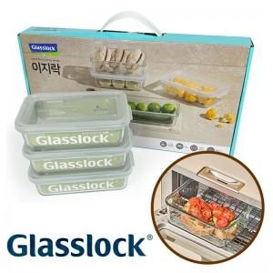

【상세/제작정보】

【인쇄/포장옵션】 | 스티커 / 포장지포장

【공급단가】 | 수량 | 40~ | 100~ | 500~ | 1,000~ | 2,000~
*VAT별도 | 단가 | 11,170원 | 10,820원 | 10,290원 | 10,030원 | 9,850원

【상품 URL】 | https://www.synergygift.co.kr:443/src/goods_detail.php?gdno=48161

